TOP STAY SQ NEW
TOP STAY SQ NEW

Высота фасада h=250-600мм

1 | 1. Введите размеры фасада и вес ручки:
 | Высота, мм (max. 600) | Ширина, мм | + | Вес ручки, граммы
 | 550 | 700 |  | 200
2 | 2. Из раскрывающегося списка выберите материал фасада и получите значение веса, индекса и аритикул комплекта механизмов. Комплект состоит из 2-х механизмов.
 |  | Вес фасада, кг | Индекс (LF)
 |  | 6.55 | 3604
 | Цвет заглушек | С белыми заглушками | С серыми заглушками
 | Артикул комплекта механизмов | 0017400 | 0017401
 | Если фасад большой, необходим один дополнительный механизм из комплекта
 | Артикул подъемного механизма TOP STAYS SQ NEW должен соответствовать полученному индексу и подходящей высоте фасада. Значение индекса должно попадать в пределы значений для одного комплекта механизмов. Чем ближе индекс к среднему значению тем проще будет осуществляться регулировка механизма.
 | Артикул комплекта (арт. белый / серый) | Пределы значений индекса, h max | Среднее значение индекса
 | Top-Stay SQ "L" слабый (0017393 / 0017394) | 480 - 1250, h=250-400 мм | 865
 | Top-Stay SQ "M"средний (0017396 / 0017397) | 960 - 2350, h=250-500 мм | 1655
 | Top-Stay SQ "H" сильный (0017398 / 0017399) | 1600 - 3600, h=250-500 мм | 2600
 | Top-Stay SQ "С" очень сильный (0017400 / 0017401) | 2500 - 4500, h=250-600 мм | 3500
www.dtcrussia.ru

TOP STAY SQ NEW PUSH

Высота фасада h=250-600мм

1 | 1. Введите размеры фасада:
 | Высота, мм (max. 600) | Ширина, мм | Без ручки
 | 466 | 596
2 | 2. Из раскрывающегося списка выберите материал фасада и получите значение веса, индекса и аритикул комплекта механизмов. Комплект состоит из 2-х механизмов.
 |  | Вес фасада, кг | Индекс (LF)
 |  | 4.03 | 1877
 | Цвет заглушек | С белыми заглушками | С серыми заглушками
 | Артикул комплекта механизмов | 0017406 | 0017407
 | Если фасад большой, необходим один дополнительный механизм из комплекта
 | Артикул подъемного механизма TOP STAYS SQ NEW PUSH должен соответствовать полученному индексу и подходящей высоте фасада. Значение индекса должно попадать в пределы значений для одного комплекта механизмов. Чем ближе индекс к среднему значению тем проще будет осуществляться регулировка механизма.
 | Артикул комплекта (арт. белый / серый) | Пределы значений индекса, h max | Среднее значение индекса
 | Top-Stay SQ "L" слабый (0017402 / 0017403) | 580 - 1350, h=250-400 мм | 965
 | Top-Stay SQ "M" средний (0017404 / 0017405) | 1060 - 2450, h=250-500 мм | 1755
 | Top-Stay SQ "H" сильный (0017406 / 0017407) | 1800 - 4000, h=250-500 мм | 2900
 | Top-Stay SQ "С" очень сильный (0017408 / 0017409) | 2600 - 5000, h=250-600 мм | 3800
www.dtcrussia.ru

TOP STAY SF
TOP STAY SF

Высота фасада h=250-720мм

1 | 1. Введите размеры фасада и вес ручки:
 | Высота, мм (max. 720) | Ширина, мм | + | Вес ручки, граммы
 | 560 | 600 |  | 100
2 | 2. Из раскрывающегося списка выберите материал фасада и получите значение веса, индекса и аритикул комплекта механизмов. Комплект состоит из 2-х механизмов.
 |  | Вес фасада, кг | Индекс (LF)
 |  | 3.80 | 2126
 | Цвет заглушек | С белыми заглушками | С серыми заглушками
 | Артикул комплекта механизмов | 0016699 | 0016703
 | Если фасад большой, необходим один дополнительный механизм из комплекта
 | Артикул подъемного механизма TOP STAYS SF должен соответствовать полученному индексу и подходящей высоте фасада. Значение индекса должно попадать в пределы значений для одного комплекта механизмов. Чем ближе индекс к среднему значению тем проще будет осуществляться регулировка механизма.
 | Артикул механизма (арт. белый / серый) | Пределы значений индекса | Среднее значение индекса
 | Top-Stay SF "L" слабый (0016697 / 0016701) | 480 - 1500 | 990
 | Top-Stay SF "M" средний (0016698 / 0016702) | 750 - 2500 | 1625
 | Top-Stay SF "H" сильный (0016699 / 0016703) | 1500 - 4900 | 3200
 | Top-Stay SF "H" очень сильный (0016700 / 0016704) | 3200 - 9000 | 6100
www.dtcrussia.ru

TOP STAY SE
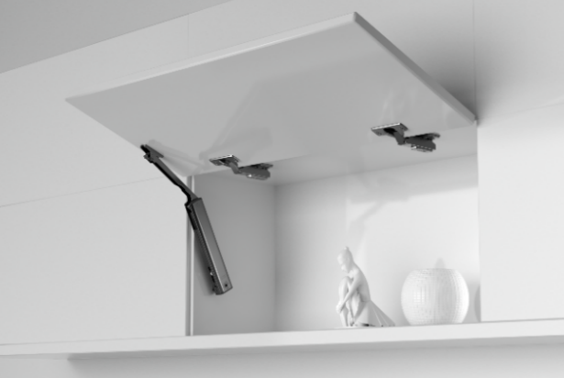 TOP STAY SE

Высота фасада h=250-600мм

до ширины фасада 600 мм используйте один механизм

1 | 1. Введите размеры фасада и вес ручки:
 | Высота, мм (max. 600) | Ширина, мм |  | + | Вес ручки, граммы
 | 400 | 600 |  |  | 100
2 | 2. Из раскрывающегося списка выберите материал фасада и получите значение веса, индекса и аритикул комплекта механизма. Комплект состоит из 1-го механизма.
 |  | Вес фасада, кг |  | Индекс (LF)
 |  | 2.72 |  | 1086
 | Выберите артикул комплекта мханизма в нужном цвете покрытия | 1 комплект "никель" | 2 комплекта "никель" | 1 комплект "черный" | 2 комплекта "черный"
 |  | 0023383 |  | 0023384
4 | Артикул подъемного механизма TOP STAYS SE должен соответствовать полученному индексу и подходящей высоте фасада. Значение индекса должно попадать в пределы значений для одного комплекта механизмов. Чем ближе индекс к среднему значению тем проще будет осуществляться регулировка механизма.
 | Артикул механизма (арт. никель / черный) | Пределы значений индекса |  | Среднее значение индекса
 | Top-Stay SE "L" слабый (0023377 / 0023378) | 200 - 1000 |  | 600
 | Top-Stay SE "M" средний (0023379 / 0023381) | 500 - 1500 |  | 1000
 | Top-Stay SE "H" сильный (0023383 / 0023384) | 960 - 2350 |  | 1655
www.dtcrussia.ru

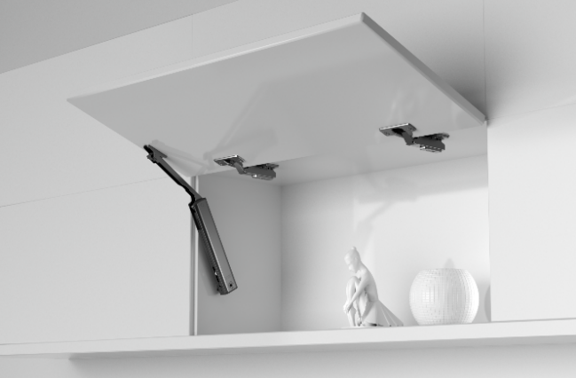 TOP STAY SE PUSH

Высота фасада h=250-600мм

до ширины фасада 600 мм используйте один механизм

1 | 1. Введите размеры фасада:
 | Высота, мм (max. 600) | Ширина, мм |  | Без ручки
 | 395 | 800
2 | 2. Из раскрывающегося списка выберите материал фасада и получите значение веса, индекса и получите аритикул комплекта механизма. Комплект состоит из 1-го механизма.
 |  | Вес фасада, кг |  | Индекс (LF)
 |  | 3.54 |  | 1398
 | Выберите артикул комплекта мханизма в нужном цвете покрытия | 1 комплект "никель" | 2 комплекта "никель" | 1 комплект "черный" | 2 комплекта "черный"
 |  | 0023375 |  | 0023376
 | Артикул подъемного механизма TOP STAYS SE PUSH должен соответствовать полученному индексу и подходящей высоте фасада. Значение индекса должно попадать в пределы значений для одного комплекта механизмов. Чем ближе индекс к среднему значению тем проще будет осуществляться регулировка механизма.
 | Артикул механизма (арт. никель / черный) | Пределы значений индекса |  | Среднее значение индекса
 | Top-Stay SE "L" слабый (0023371/ 0023372) | 200 - 1000 |  | 600
 | Top-Stay SE "M" средний (0023373 / 0023374) | 500 - 1400 |  | 950
 | Top-Stay SE "H" сильный (0023375 / 0023376) | 960 - 2050 |  | 1505
www.dtcrussia.ru

TOP STAY ST
TOP STAY ST

Высота фасада h=480-1040мм

1 | 1. Введите размеры фасада и вес ручки:
 | Общая высота 2-х створок, мм (max. 1040) | Ширина, мм | + | Вес ручки, граммы | В случае отсутствя ручки требуется смещение присадки механизма вниз от 40 мм до 80 мм в зависамости от высоты модуля!
 | 660 | 600 |  | 200
2 | 2. Из раскрывающегося списка выберите материал фасада и получите вес фасада
 |  | Вес фасада, кг | Высота 2-х створок, мм
 |  | 5.94 | 660
3 | 3. Получите артикул и название комплекта механизмов TOP STAYS ST соответствующего полученному значению веса фасада и его высоты. Значения веса и высоты фасада должны попадать в пределы значений для отдельного артикула механизма. Чем ближе ваши значения к средним значениям веса и высоты, тем проще будет осуществляться регулировка механизма. При значениях веса близких к границе диапазона работы модели механизма, выбирайте модель рассчитанную на больший вес.
 | Комплект механизмов | Вес фасада, кг | Высота 2-х створок, мм |  | Артикул с белыми заглушками | Артикул с серыми заглушками
 | ТOP STAY ST (01AL) слабый | 5,0 - 10,0 | 480 - 529
 | ТOP STAY ST (01AM) средний | 9,6 - 16,0 | 480 - 529
 | ТOP STAY ST (02AL) слабый | 4,5 - 8,9 | 530 - 589
 | ТOP STAY ST (02AM) средний | 8,7 - 14,4 | 530 - 589
 | ТOP STAY ST (03AL) слабый | 4,1 - 8,1 | 590 - 649
 | ТOP STAY ST (03AM) средний | 7,8 - 13,0 | 590 - 649
 | ТOP STAY ST (04AL) слабый | 3,7 - 7,2 | 650 - 729 |  | 0016527 | 0016509
 | ТOP STAY ST (04AM) средний | 7,0 - 11,6 | 650 - 729
 | ТOP STAY ST (04AH) сильный | 11,5 - 19,8 | 650 - 729
 | ТOP STAY ST (05AL) слабый | 3,2 - 6,5 | 730 - 799
 | ТOP STAY ST (05AM) средний | 6,3 - 10,6 | 730 - 799
 | ТOP STAY ST (05AH) сильный | 10,5 - 18,1 | 730 - 799
 | ТOP STAY ST (06AM) средний | 5,8 - 9,6 | 800 - 879
 | ТOP STAY ST (06AH) сильный | 9,5 - 16,5 | 800 - 879
 | ТOP STAY ST (07AM) средний | 5,2 - 8,8 | 880 - 959
 | ТOP STAY ST (07AH) сильный | 8,7 - 15,1 | 880 - 959
 | ТOP STAY ST (08AM) сильный | 4,8 - 8,1 | 960 - 1040
 | ТOP STAY ST (08AH) сильный | 8,0 - 13,9 | 960 - 1040
www.dtcrussia.ru

TOP STAY SK
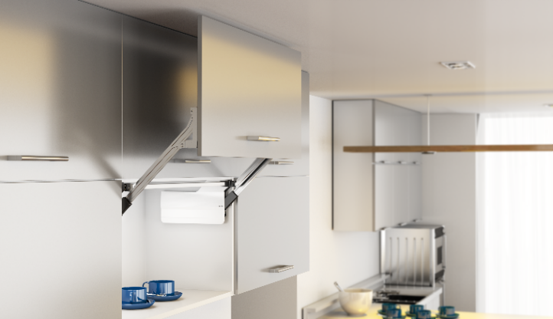 TOP STAY SK

Высота фасада h=300-580мм

1 | 1. Введите размеры фасада и вес ручки:
 | Высота фасада, мм (max. 580) | Ширина, мм | + | Вес ручки, граммы
 | 400 | 800 |  | 200
2 | 2. Из раскрывающегося списка выберите материал фасада и получите вес фасада
 |  | Вес фасада, кг | Высота, мм
 |  | 4.84 | 400
3 | 3. Получите артикул и название комплекта механизмов TOP STAYS SK соответствующего полученному значению веса фасада и его высоты. Значения веса и высоты фасада должны попадать в пределы значений для отдельного артикула механизма. Чем ближе ваши значения к средним значениям веса и высоты, тем проще будет осуществляться регулировка механизма. При значениях веса близких к границе диапазона работы модели механизма, выбирайте модель рассчитанную на больший вес.
 | Комплект механизмов | Вес фасада, кг | Высота фасада, мм |  | Артикул с белыми заглушками | Артикул с серыми заглушками
 | ТOP STAY SK (D) очень слабый | 1,3 - 4,2 | 300 - 349
 | ТOP STAY SK (D) очень слабый | 1,5 - 2,5 | 350 - 399
 | ТOP STAY SK (L) слабый | 3,5 - 7,2 | 300 - 349
 | ТOP STAY SK (L) слабый | 2,5 - 5,0 | 350 - 399
 | ТOP STAY SK (L) слабый | 2,0 - 3,5 | 400 - 550
 | ТOP STAY SK (M) средний | 6,5 - 12,0 | 300 - 349
 | ТOP STAY SK (M) средний | 4,5 - 9,0 | 350 - 399
 | ТOP STAY SK (M) средний | 2,8 - 6,5 | 400 - 550 |  | 0023352 | 0023357
 | ТOP STAY SK (M) средний | 2,0 - 5,2 | 450 - 580
 | ТOP STAY SK (H) сильный | 11,0 - 20,0 | 300 - 349
 | ТOP STAY SK (H) сильный | 8,0 - 14,5 | 350 - 399
 | ТOP STAY SK (H) сильный | 5,8 - 11,5 | 400 - 550
 | ТOP STAY SK (H) сильный | 4,2 - 9,2 | 450 - 580
 | ТOP STAY SK (С) очень сильный | 13,5 - 20,0 | 350 - 399
 | ТOP STAY SK (С) очень сильный | 10,5 -20,0 | 400 - 550
 | ТOP STAY SK (С) очень сильный | 8,3 - 16,5 | 450 - 580
4 | 4. Получите артикул комплекта рычагов TOP STAYS SK соответствующего полученному значению высоты фасада, и добавьте их к заказу. Для удобства регулировки выбирайте комплект рычагов ближе подходящий к среднему значению диапазона высот.
 | Комплект рычагов |  | Высота фасада, мм |  | Артикул:
 | Комплект рычагов ТOP STAY SK 300-349 |  | 300 - 349
 | Комплект рычагов ТOP STAY SK 350-399 |  | 350 - 399
 | Комплект рычагов ТOP STAY SK 400-550 |  | 400 - 550 |  | 0023362
 | Комплект рычагов ТOP STAY SK 450-580 |  | 450 - 580
www.dtcrussia.ru

